外部設計書
外部設計書 |  |  |  |  | 画面名 |  | 変更画面 |  |  |  | 作成者 | 樫森亮太 |  |  | 更新者
 |  |  |  |  | システム名 |  |  |  |  |  | 作成日 | 2022-06-08 |  |  | 更新日
 |  |  |  |  | 備考

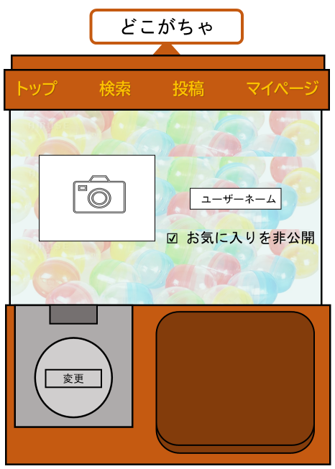
 | 画面設計

1

2

4

3

 | 機能設計

 |  |  | 1.自身で好きなアイコンに変更することが出来る

 |  |  | 2.ユーザーネームを変更することが出来る

 |  |  | 3.変更ボタンをクリックすることで変更部分が更新される

 |  |  | 4.お気に入りを非公開することが出来る

 | 項目定義書

 | No | 物理名 |  | 論理名 |  | 画面型 |  | データ型 | min | max | DBテーブル |  | DBカラム | 備考
 | 1 | icon |  | アイコン |  | image |  |  |  |  | user |  | user_image
 | 2 | username |  | ユーザネーム |  | text |  | String |  |  | user |  | user_name
 | 3 | change |  | 変更 |  | submit
 | 4 | private |  | 非公開 |  | checkbox

